Photos
Avant travaux |  | Après travaux
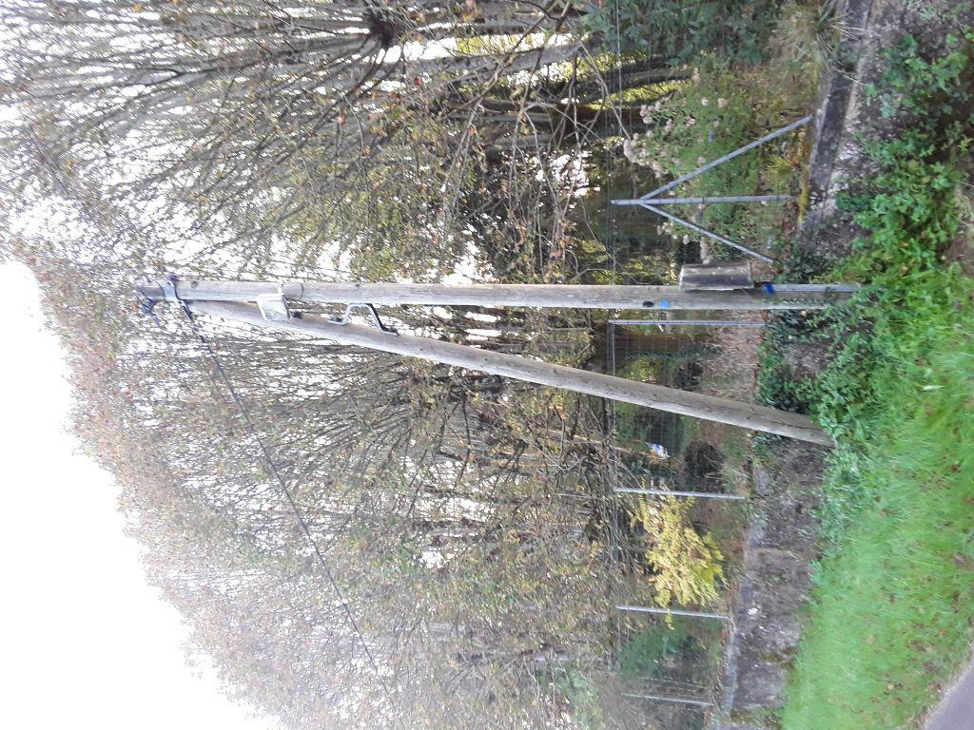 | 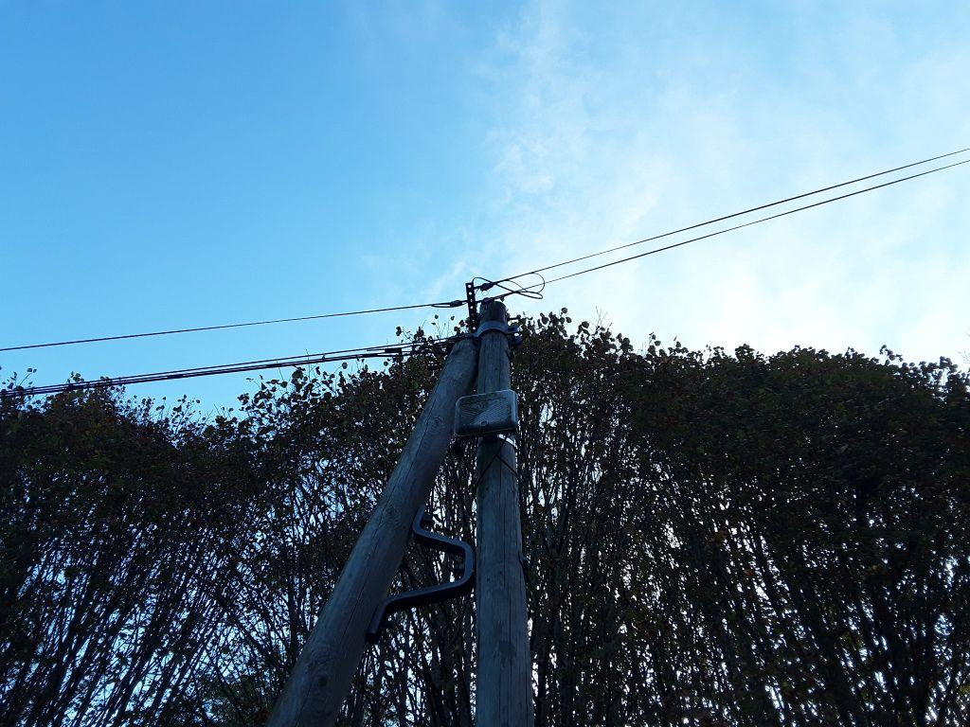
0419668_1.jpg | 0419668_2.jpg

